DOK. PM FIBER OPTIC BULANAN


 |  |  | DOKUMENTASI LAPORAN
 |  |  | PREVENTIVE MAINTENANCE
 |  |  | PERALATAN COMMUNICATION & DATA NETWORK

 |  |  |  |  | PREVENTIVE MAINTENANCE

Tanggal / Bulan / Tahun |  | : Rabu, 24 Juni 2026 |  |  | Jadwal : |  | Harian
Lokasi |  | : OTB NP21 |  |  |  |  | Mingguan
Sistem Elektronik |  | : Fiber Optic |  |  |  | V | Bulanan
Shift |  | : 1 (Pagi) |  |  |  |  | Triwulan
 |  |  |  |  |  |  | Semester
 |  |  |  |  |  |  | Tahunan

 | 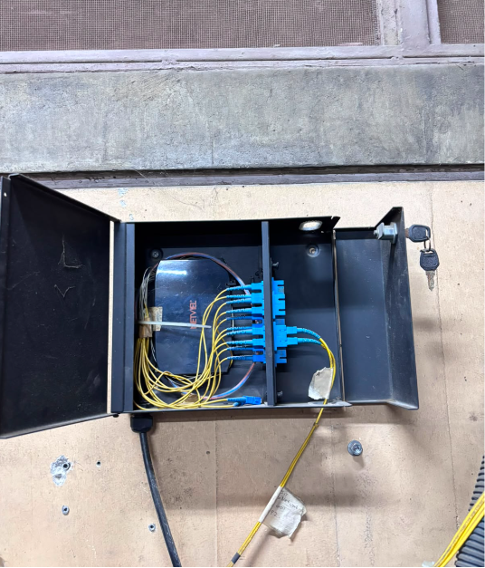 |  |  | 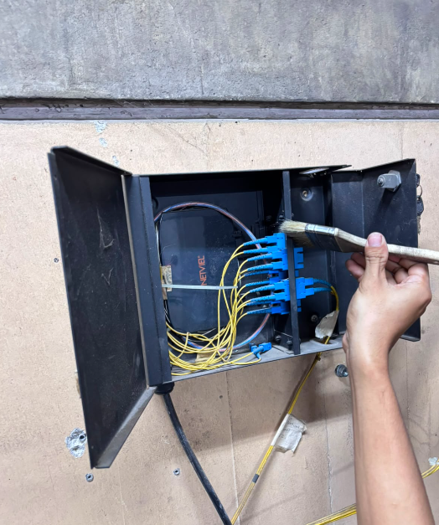

 | Pengecekan visual Enclosure (Rak & OTB) |  |  | Pembersihan Enclosure (Rak & OTB)

 | 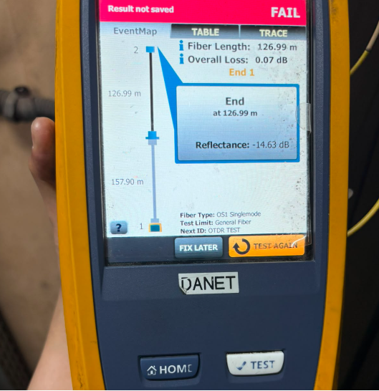 |  |  | 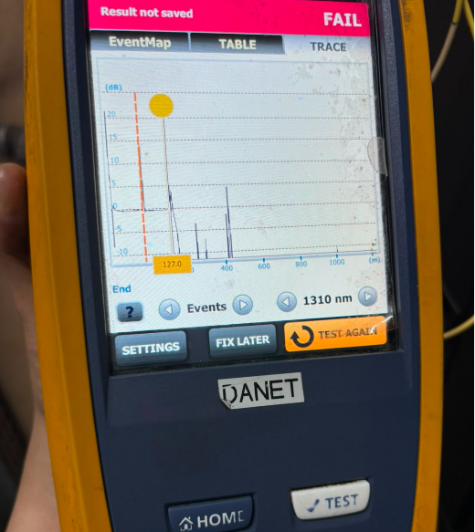

 | Pengukuran Panjang Kabel |  |  | Pengukuran redaman

